关系图
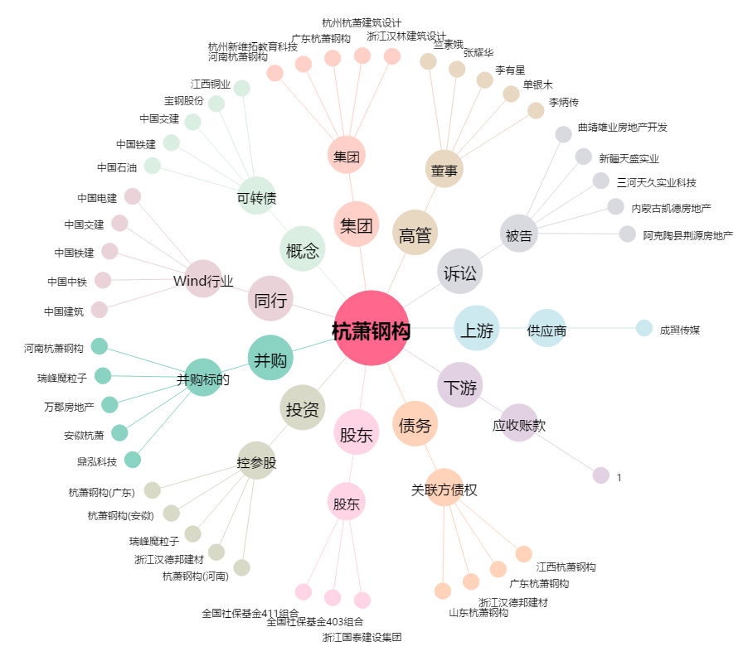
杭萧钢构[600477.SH] - 关系概览图

